ATMEGA328P
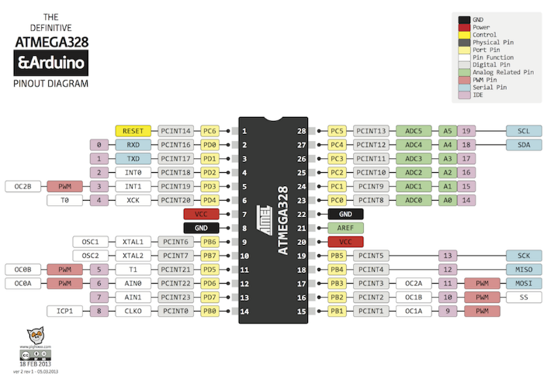

ardu4
上位 | 下位 | 項目 | R/W | 上位 | 下位

0 | 0 | 0pin |  | 使用不可
0 | 1 | 1pin |  | 使用不可
0 | 2 | 2pin | R/W | <pinMode> 0:INPUT 1:OUTPUT 2:INPUT_PULLUP | 0:Digital 1:Analog 2:その他 | 「2:その他」を書込みは不可
0 | 3 | 3pin | R/W
0 | 4 | 4pin | R/W
0 | 5 | 5pin | R/W
0 | 6 | 6pin | R/W
0 | 7 | 7pin | R/W
0 | 8 | 8pin | R/W
0 | 9 | 9pin | R/W
0 | 10 | 10pin | R/W
0 | 11 | 11pin | R/W
0 | 12 | 12pin | R/W
0 | 13 | 13pin | R/W
0 | 14 | 14pin | R/W
0 | 15 | 15pin | R/W
0 | 16 | 16pin | R/W
0 | 17 | 17pin | R/W
0 | 18 | 18pin | R/W
0 | 19 | 19pin | R/W
1 | 0 | 0pin |  | 使用不可
1 | 1 | 1pin |  | 使用不可
1 | 2 | 2pin | R/W | データ（上位バイト） 出力の場合は１ならば 無効 | データ（下位バイト）
1 | 3 | 3pin | R/W
1 | 4 | 4pin | R/W
1 | 5 | 5pin | R/W
1 | 6 | 6pin | R/W
1 | 7 | 7pin | R/W
1 | 8 | 8pin | R/W
1 | 9 | 9pin | R/W
1 | 10 | 10pin | R/W
1 | 11 | 11pin | R/W
1 | 12 | 12pin | R/W
1 | 13 | 13pin | R/W
1 | 14 | 14pin | R/W
1 | 15 | 15pin | R/W
1 | 16 | 16pin | R/W
1 | 17 | 17pin | R/W
1 | 18 | 18pin | R/W
1 | 19 | 19pin | R/W

2 | 0 | シフト出力ピン | R/W | 拡張ボード数 | latchピン | 書込み時にピンをpinMode()＆ピン設定
2 | 1 | シフト出力ピン | R/W | clockピン | dataピン | 〃
2 | 2 | シフト出力① | R/W | 0 | データ（下位バイト）
2 | 3 | シフト出力② | R/W
2 | 4 | シフト出力③ | R/W

3 | 0 | シフト入力ピン | R/W | 拡張ボード数 | latchピン | 書込み時にピンをpinMode()＆ピン設定
3 | 1 | シフト入力ピン | R/W | clockピン | dataピン | 〃
3 | 2 | シフト入力① | R | 0 | データ（下位バイト）
3 | 3 | シフト入力② | R
3 | 4 | シフト入力③ | R

4 | 0 | ソフトウェアシリアル | R/W | 受信ピン | 送信ピン

9番ピンが使えない
5 | 0 | SPI.begin() | W |  |  | 書込みでSPI.begin()を実行、読込みでは不定値を返す
5 | 1 | 設定 | W | setDataMode() | setClockDivider() | SPI_MODE0：0 SPI_CLOCK_DIV32：6
5 | 2 | 送信 | W |  | 値 | 書込みでSPI.transferを実行する
5 | 3 | SPI.end() |  |  |  | SPIバスを無効にします。各ピンの設定は変更されません。

6 | 0 | Wire.begin() | W |  |  | 書込みでWire.begin()を実行、読込みでは不定値を返す
6 | 1 | Wire.beginTransmission() | W |  | デバイスアドレス
6 | 2 | Wire.write() | W |  | データ
6 | 3 | Wire.endTransmission() | W
6 | 4 | Wire.requestFrom( , ) | Req |  | デバイスアドレス | データ数はModbusの通信仕様による
 |  | Wire.read() | Res | データ（上位バイト） | データ（下位バイト）

10 | 0 | EEPROM(0) |  | 0 | デバイスアドレス | ０～
10 | 1 | EEPROM(1) |  |  | （通常）シリアルボーレート | ０：９６００ １：１９２００ ２：３８４００ ３：５７６００ ４：１１５２００ 書込み時にSerial.begin()とピン設定
10 | 2 | EEPROM(2) |  |  | ソフトウェアシリアルボーレート
10 | 3 | EEPROM(3) |  |  | 通信タイムアウトカウント値 | ×１０００

11 | 0 | EEPROM(100) |  | 0 | 汎用記憶領域
11 | 1 | EEPROM(101)
11 | 2 | EEPROM(102)
11 | 3 | EEPROM(103)
11 | 4 | EEPROM(104)
11 | 5 | EEPROM(105)
11 | 6 | EEPROM(106)
11 | 7 | EEPROM(107)
 | 8 | EEPROM(108)
11 | 9 | EEPROM(109)

12 | 0 | delay() | W | delay時間（上位） | delay時間（下位） | delay()を実行

98 | 0 | ソフトバージョン |  | メインバージョン | サブバージョン | 任意の値を書込みで初期化
99 | 0 | 初期化 |  |  |  | 任意の値を書込みで初期化

oldVersion 0.9.1
項目 | 上位 | 下位 | 上位 | 下位 | 備考

デジタル入力ピンリスト | 0 | 0000****b：デジタル＆入力 0001****b：デジタル＆出力 0010****b：アナログ＆入力 0011****b：アナログ＆出力 0100****b：シフト＆入力（デジタル） 0101****b：シフト＆出力（デジタル） 0000****b：設定 1000****b：データ ****（下４桁）は"番目" 0～15 | プルアップの有無 ０：プルアップ無 １：プルアップ有 | ピンリスト（出力順）

・Connection Supporterでデバッグしにくいため却下
・連続で出力可能なのはいい
デジタル入力データ |  |  | 0 | データ

デジタル出力ピンリスト |  |  | プルアップの有無 ０：プルアップ無 １：プルアップ有 | ピンリスト（出力順）

デジタル出力データ |  |  | 0 | データ

アナログ入力ピンリスト |  |  | 0 | ピンリスト（入力順）

アナログ入力データ |  |  | 0 | データ

アナログ出力ピンリスト |  |  | 0 | ピンリスト（入力順）

アナログ出力データ |  |  | 0 | データ

シフト入力設定 |  |  | 0 | ピン番号：Latch Clock Data

シフト入力データ |  |  | 0 | ボード0 1 2

シフト出力設定 |  |  | 0 | ピン番号：Latch Clock Data

シフト出力データ |  |  | 0 | ボード0 1 2

ソフトウェアシリアル | 4 | 0 | 受信ピン | 送信ピン

EEPROM(0) | 10 | 0 | 0 | デバイスアドレス | ０～
EEPROM(1) |  | 1 |  | （通常）シリアルボーレート | ０：９６００ １：１９２００ ２：３８４００ ３：５７６００ ４：１１５２００ 書込み時にSerial.begin()とピン設定
EEPROM(2) |  | 2 |  | ソフトウェアシリアルボーレート
EEPROM(3) |  | 3 |  | 通信タイムアウトカウント値 | ×１０００

EEPROM(100) | 11 | 0 | 0 | 汎用記憶領域
EEPROM(101) |  | 1
EEPROM(102) |  | 2
EEPROM(103) |  | 3
EEPROM(104) |  | 4
EEPROM(105) |  | 5
EEPROM(106) |  | 6
EEPROM(107) |  | 7
EEPROM(108) |  | 8
EEPROM(109) |  | 9

ソフトウエアバージョン | 98 | 0 | メインバージョン | サブバージョン
初期化 | 99 | 0 |  |  | 固定値orEEPROM値で初期化

